企画書
2026年度新歓期OIC団体企画 企画書
団体正式名称
団体広報名称
団体区分 |  | 所属パート |  | 団体区分 |  | ※その他
 |  | 選択してください |  | 選択してください
団体企画担当者 |  | 企画責任者 |  | 企画副責任者 |  | 会計責任者
フリガナ
名前
LINE名
学内アドレス |  | _@ed.ritsumei.ac.jp |  | _@ed.ritsumei.ac.jp |  | _@ed.ritsumei.ac.jp
電話番号
企画希望日程 |  | 月 日( ) |  |  |  | ←複数ある場合は全て記載お願いします。
 |  | 準備時間 |  | 企画実施時間 |  | 撤収時間
 |  | 限 ～ 限 |  | 限 ～ 限 |  | 限 ～ 限
企画希望場所 |  |  | 施設名 |  |  | 教室名/場所名 | 希望理由
 |  | 第一希望
 |  | 第二希望
 |  | 第三希望
 |  | 控室希望場所
 |  | 施設選択の条件 |  | 施設選択の際に優先することは何ですか？

 |  | 音出しに関しての希望 |  | 自団体の企画において、演奏などにより大きな音を出しますか？ |  |  |  | 選択してください。
 |  |  |  | 企画実施の際に、他団体の企画での音が被ると困りますか？ |  |  |  | 選択してください。
 |  | 施設内の備え付け備品 の移動に関して |  | 施設内に備え付けの備品(可動式の机・椅子など)の移動を希望しますか？希望する場合は使用する 教室内での移動を希望しますか？教室外への移動を希望しますか？ |  |  |  | 選択してください。
 |  |  |  | 具体的に残したい可動式の机の数を教えてください。
 |  |  |  | 具体的に残したい可動式の椅子の数を教えてください。
 |  |  |  | 使用希望施設に備え付けのAV機器の使用を希望しますか？ |  |  |  | 選択してください。
 |  |  |  | 具体的に使用したい備え付けAV機器を教えてください。
企画名称
企画意図
企画形態 |  | 展示 |  |  | FALSE
 |  | 演奏・ライブ・コンサート・演芸 |  |  | FALSE
 |  | 参加・体験 |  |  | FALSE
獲得目標人数 |  | 人
具体的内容(どのような企画なのか)

スケジュール

〈配置図の書き方〉
・来場者の動線を記載してください。
・使用する備品はどこに何個配置するか記載してください。
・部員や担当者がどこにいるのかおおよそで構いませんので、記載してください。
・受付を置く場合は、その場所を記載してください。
・看板などを置く場合はその位置も記載してください。
配置図 |  | どのような配置で企画を行うのかを記入してください。 屋内の場合は来場者の動線も図に加えてください。
第一希望 |  | 場所 |  |  |  |  |  |  | 場所 | AC241
 |  | 配置図(第一希望を想定してください) |  |  |  |  |  |  | 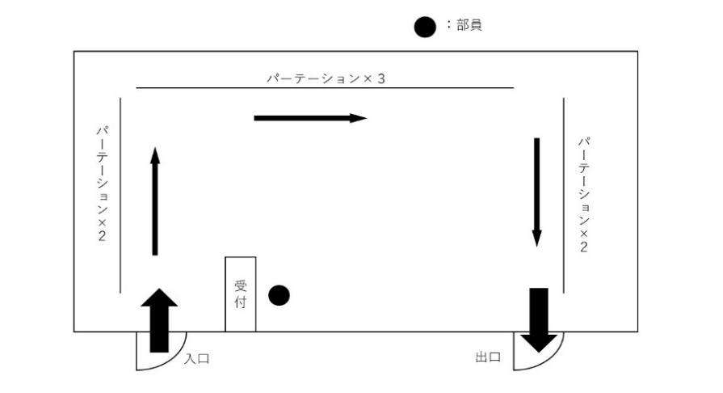 (配置図)

広報手段 |  | 事前情宣

 |  | 当日情宣

それぞれの項目について回答してください |  |  |  |  |  |  | その他検討事項や事案,要素,新歓実行委員会・特別事業部に伝えたいことがあれば記入してください。
学校備品の使用 | 控室利用 | 電力使用 | 車両入構 | 企業協賛 | 予算援助 希望 | プロタレント・外部講師の有無

個人情報について
p25の「個人情報に関する規程」を読み、今回提出する書類に個人情報を記入することに 同意する場合、右の□に✓をしてください。 |  |  |  |  |  |  |  | FALSE | 同意する

予算見積もりWS
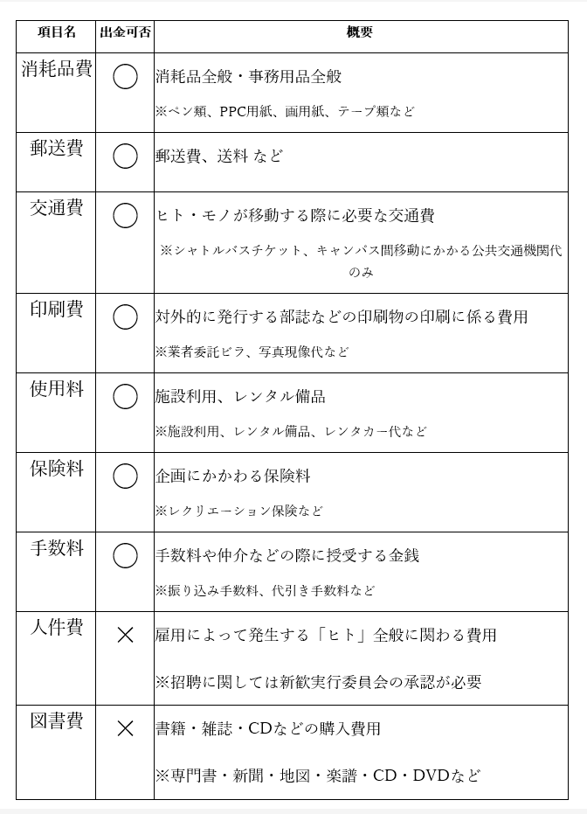
2026年度新歓期団体企画 予算見積もりWS |  |  |  |  |  |  | ※見積書は例の下に貼り付けてください。
 |  | 団体名： |  |  | 会計責任者名： |  |  | 2026年度新歓期団体企画項目別分類表
項目 | 購入備品 | 単価 | 数量 | 見積合計 | 必要経費 | 使用目的 | 購入先URL/見積書
 |  |  |  | 0
 |  |  |  | 0
 |  |  |  | 0
 |  |  |  | 0
 |  |  |  | 0
 |  |  |  | 0
 |  |  |  | 0
 |  |  |  | 0
 |  |  |  | 0
 |  |  |  | 0
 |  |  |  | 0
合計額 |  |  |  | 0
援助を希望しますか？ (右のドロップダウンリストから選択してください) |  |  |  |  | 援助額 | (ここは入力しないでください)

例(書き込まないでください。)
2026年度新歓期団体企画 予算見積もりワークシート
 |  | 団体名：立命館大学軽音サークル |  |  | 会計責任者名： | 立命太郎
項目 | 購入備品 | 単価 | 数量 | 見積合計 | 必要経費 | 使用目的 | 購入先URL
消耗品費 | A4コピー用紙（500枚） | 477 | 4 | 1908 | ○ | 冊子・アンケート | URL
消耗品費 | ホッチキス針 | 77 | 3 | 231 | ○ | パンフレット | URL
消耗品費 | 養生テープ | 388 | 2 | 776 | ○ | 装飾 | URL
消耗品費 | ボールペン | 86 | 50 | 4300 | ○ | アンケート | URL
郵送料 | 送料 | 790 | 1 | 790 | ○ | クリップペンシルの送料 | URL
募集冊子「出金基準法」にて「出金可」となっているものに〇を付ける！
 |  |  |  | 0
募集冊子「出金基準法」を参考に！
 |  |  |  | 0
 |  |  |  | 0
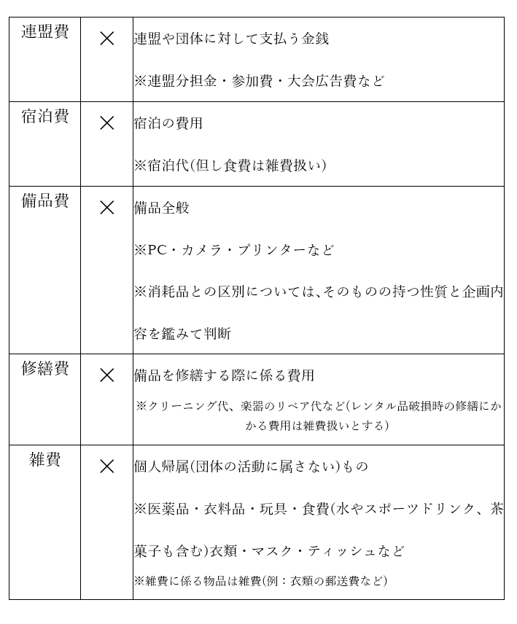
 |  |  |  | 0
 |  |  |  | 0
 |  |  |  | 0
 |  |  |  | 0
合計額 |  |  |  | 0
援助を希望しますか？ (右のドロップダウンリストから選択してください) |  |  | はい |  | 援助額 | (ここは入力しないでください)

【見積書など】

企画実行者リスト
※緊急連絡先の２人は、企画責任者・企画副責任者・会計担当者と異なる人にしてください。
※企画に関わる人全員を記入してください。
※学外の方は、学部・回生・学生証番号の枠内に学校名または勤務先を記入してください。
※足りない場合はセルを追加して記入してください。
団体名称

団体区分 | 所属パート |  | 団体区分 |  | ※その他
 | 選択してください |  | 選択してください

回生においては、新学期からの学年での統一お願いします！
 | 名前 | 学部 | 回生 | 学生証番号 | 連絡先（携帯番号）
企画責任者
企画副責任者
会計責任者
緊急連絡先
緊急連絡先

パンフレット・HP・Instagram掲載内容書類
特別事業部のSNSアカウント
【Instagram】
ユーザー名：@ritsumei_shinkan26_oic
アカウント名：立命館大学OICウェルカム
フェスティバル【新歓】
＊団体様のアカウントをタグ付けするため、
タグも含めてご記載ください。
【X】
ユーザー名：@rits_fes_oic_
アカウント名：立命館大学特別事業部OIC
2026年度新歓期情宣掲載内容 | 英訳
団体正式名称
団体広報名称
企画名称
企画実施日・時間
Xのアカウント名 | 例)立命館大学特別事業部OIC/@rits_fes_oic
Instagramのアカウント名
紹介文(60~80字) ※文章の量やページを考慮して文言を一部編集する可能性があります。ご了承ください。
WEB・Instagram掲載写真
※形式：JPEGまたはPNG ※写真を選択するにあたっては印刷の都合上できるだけ解像度の高いもの（鮮明なもの）をお選び下さい。

OICビラ案内申請書
学生団体用
OICビラ案内許可申請書

【ビラの作成・案内のルールについて】
1. ビラ案内の実施を希望する３営業日（祝日授業日・土曜授業日・統一補講日を除く）前までに、
「OICビラ案内許可申請書」とビラ見本の両方を提出し、学生オフィスの許可を受けてください。
2. 配布は指定の場所で、授業中・授業終了直後を除く時間で行ってください。
3. 教室・コンコース・食堂等への置きビラ、三角柱設置は禁止です。発見次第、廃棄します。
4. 広報物として、ふさわしくないもの（企業宣伝、特定の宗教・政治活動に関するもの、
 | 公序良俗に反するもの等）は、利用できません。
5 | ビラには必ず団体名と連絡先（団体のメールアドレス等）を明記してください。

【申請者情報】 |  |  |  |  | 申請日： 年 月 日
団体名
担当者名 |  |  |  | 学部／回生 |  | 学部 回生
学生証番号 |  |  |  | 連絡先TEL

【ビラ配布に関する情報】
案内期間 |  | 年 月 日 （ ） ～ 年 月 日 （ ）
実施人数 |  | 人
ビラ内容
備考

※ビラ案内可能場所

 | 学生オフィス許可 |  | 地域連携課・クレオテック |  |  |  | 許可証No:
 |  |  | 月 日メール済 月 日返信あり（ ）さんより |  |  |  | 許可証返却済 □

